Sheet1
Tuff Pumps

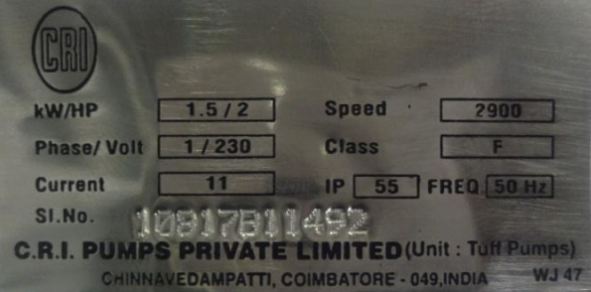
 |  |  |  |  |  |  | Label | Table | Field
 |  |  |  |  |  |  | Sl.No. | cri_serial_numbers | SERIAL_NUMBER

 |  |  |  |  |  |  | Label | Table | Field
 |  |  |  |  |  |  | Model
 |  |  |  |  |  |  | KW/HP | cri_catalog_values | KW and HP
 |  |  |  |  |  |  | H
 |  |  |  |  |  |  | Sl.No | cri_serial_numbers | SERIAL_NUMBER
 |  |  |  |  |  |  | Volts
 |  |  |  |  |  |  | AMPS
 |  |  |  |  |  |  | DISCH
 |  |  |  |  |  |  | l.cl
 |  |  |  |  |  |  | Ph
 |  |  |  |  |  |  | H-max
 |  |  |  |  |  |  | n

Hydraline

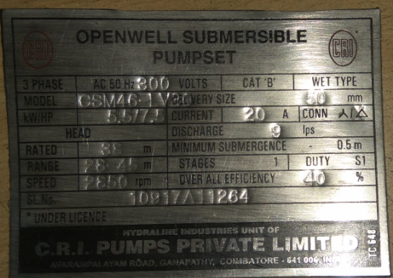

 |  |  |  |  |  |  | Label | Table | Field
 |  |  |  |  |  |  | AC 50 Hz
 |  |  |  |  |  |  | KW/HP | cri_catalog_values | KW and HP
 |  |  |  |  |  |  | MODEL
 |  |  |  |  |  |  | DELIVERY SIZE
 |  |  |  |  |  |  | CURRENT
 |  |  |  |  |  |  | DISCHARGE
 |  |  |  |  |  |  | RATED
 |  |  |  |  |  |  | RANGE
 |  |  |  |  |  |  | SPEED
 |  |  |  |  |  |  | SL.No
 |  |  |  |  |  |  | OVER ALL EFFICIENCY

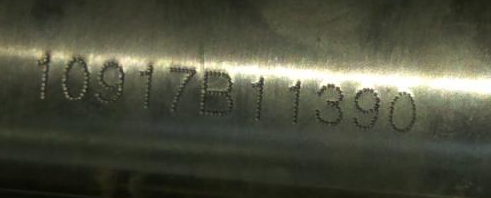
 |  |  |  |  |  |  | Label | Table | Field
 |  |  |  |  |  |  | Sl.No. | cri_serial_numbers | SERIAL_NUMBER

 | cri_catalog_values |  |  | cri_serial_numbers
 | Column_name | Data_type | nullable | Column_name | Data_type | nullable
 | SERIAL_NUMBER | VARCHAR2(30 BYTE) | No | INVENTORY_ITEM_ID | NUMBER | Yes
 | ORG_ID | NUMBER(10,0) | No | ITEM_NAME | VARCHAR2(40 BYTE) | Yes
 | ITEM_CODE | VARCHAR2(40 BYTE) | No | ITEM_DESC | VARCHAR2(240 BYTE) | Yes
 | DESCRIPTION | VARCHAR2(240 BYTE) | Yes | RECEIPT_NUMBER | VARCHAR2(40 BYTE) | Yes
 | MRP | NUMBER(10,2) | Yes | SHIPMENT_HEADER_ID | NUMBER | Yes
 | OUTP_CODE | VARCHAR2(30 BYTE) | No | ENTITY_NAME | VARCHAR2(40 BYTE) | Yes
 | HEADING | VARCHAR2(60 BYTE) | Yes | ENTITY_ID | NUMBER | Yes
 | ISIPRT | VARCHAR2(30 BYTE) | Yes | SERIAL_NUMBER | VARCHAR2(30 BYTE) | Yes
 | HZ | VARCHAR2(10 BYTE) | Yes | CODE_NO | NUMBER | Yes
 | KW | VARCHAR2(10 BYTE) | Yes | CODE | VARCHAR2(40 BYTE) | Yes
 | HP | VARCHAR2(10 BYTE) | Yes | KINDOF_PACK | VARCHAR2(40 BYTE) | Yes
 | VOLTS | VARCHAR2(20 BYTE) | Yes | SUFFIX | VARCHAR2(5 BYTE) | Yes
 | R01_VOLTS | VARCHAR2(20 BYTE) | Yes | LENGTH | NUMBER | Yes
 | PHASE | VARCHAR2(16 BYTE) | Yes | WIDTH | NUMBER | Yes
 | QTY | VARCHAR2(30 BYTE) | Yes | HEIGHT | NUMBER | Yes
 | NETWGT | VARCHAR2(30 BYTE) | Yes | GROSS_WEIGHT | NUMBER | Yes
 | GRSWGT | VARCHAR2(30 BYTE) | Yes | NET_WEIGHT | NUMBER | Yes
 | OUTLET | VARCHAR2(12 BYTE) | Yes | UOM | VARCHAR2(10 BYTE) | Yes
 | SUCTION | VARCHAR2(30 BYTE) | Yes | ENGRAVING | VARCHAR2(40 BYTE) | Yes
 | DELIVERY | VARCHAR2(30 BYTE) | Yes | NAMEPLATE | VARCHAR2(40 BYTE) | Yes
 | RPM | VARCHAR2(30 BYTE) | Yes | PACKINGSLIP | VARCHAR2(40 BYTE) | Yes
 | CONNECTION | VARCHAR2(30 BYTE) | Yes | ENGRAVING1 | VARCHAR2(40 BYTE) | Yes
 | AMPS | VARCHAR2(15 BYTE) | Yes | NAMEPLATE1 | VARCHAR2(40 BYTE) | Yes
 | R01_AMPS | VARCHAR2(10 BYTE) | Yes | PACKINGSLIP1 | VARCHAR2(40 BYTE) | Yes
 | THRUST_LOAD | VARCHAR2(30 BYTE) | Yes | ASSIGN_FLAG | VARCHAR2(3 BYTE) | Yes
 | MAX_TEMP | VARCHAR2(10 BYTE) | Yes | ORGANIZATION_ID | NUMBER | Yes
 | MIN_COOL | VARCHAR2(10 BYTE) | Yes | CREATED_BY | NUMBER(15,0) | Yes
 | ENCL | VARCHAR2(30 BYTE) | Yes | CREATION_DATE | DATE | Yes
 | MOTOR_TYPE | VARCHAR2(30 BYTE) | Yes | LAST_UPDATED_BY | NUMBER(15,0) | Yes
 | STAGES | VARCHAR2(10 BYTE) | Yes | LAST_UPDATE_DATE | DATE | Yes
 | PRESSURE | VARCHAR2(30 BYTE) | Yes | LAST_UPDATE_LOGIN | NUMBER(15,0) | Yes
 | NOMINAL_DIA | VARCHAR2(10 BYTE) | Yes
 | PUMP_MODEL | VARCHAR2(40 BYTE) | Yes
 | R01_PUMP_MODEL | VARCHAR2(40 BYTE) | Yes
 | NETWGT_PUMP | VARCHAR2(30 BYTE) | Yes
 | GRSWGT_PUMP | VARCHAR2(30 BYTE) | Yes
 | P_CLASS | VARCHAR2(30 BYTE) | Yes
 | FRAM_SIZE | VARCHAR2(30 BYTE) | Yes
 | PUMP_TYPE | VARCHAR2(30 BYTE) | Yes
 | JET_TYPE | VARCHAR2(30 BYTE) | Yes
 | WARRAN_CARD_PRT | VARCHAR2(30 BYTE) | Yes
 | ISINO_1 | VARCHAR2(30 BYTE) | Yes
 | ISINO_2 | VARCHAR2(30 BYTE) | Yes
 | R01_ISINO_1 | VARCHAR2(30 BYTE) | Yes
 | R01_ISINO_2 | VARCHAR2(30 BYTE) | Yes
 | CATEGORY | VARCHAR2(30 BYTE) | Yes
 | CAPACITOR_VALUE | VARCHAR2(30 BYTE) | Yes
 | CAPACITOR_VOLT | VARCHAR2(30 BYTE) | Yes
 | P_HEAD | VARCHAR2(30 BYTE) | Yes
 | R01_P_HEAD | VARCHAR2(30 BYTE) | Yes
 | DISCHARGE | VARCHAR2(30 BYTE) | Yes
 | R01_DISCHARGE | VARCHAR2(30 BYTE) | Yes
 | SUBMERGENCE | VARCHAR2(30 BYTE) | Yes
 | P_DUTY | VARCHAR2(30 BYTE) | Yes
 | P_RANGE | VARCHAR2(30 BYTE) | Yes
 | R01_P_RANGE | VARCHAR2(30 BYTE) | Yes
 | EFFICIENCY | VARCHAR2(30 BYTE) | Yes
 | R01_EFFICIENCY | VARCHAR2(30 BYTE) | Yes
 | HEAD_MAX | VARCHAR2(30 BYTE) | Yes
 | R01_HEAD_MAX | VARCHAR2(30 BYTE) | Yes
 | START_CAPACITOR | VARCHAR2(30 BYTE) | Yes
 | DLWL | VARCHAR2(30 BYTE) | Yes
 | DLWL_RANGE | VARCHAR2(30 BYTE) | Yes
 | MIN_BORE_SIZE | VARCHAR2(30 BYTE) | Yes
 | POWER_INPUT | VARCHAR2(30 BYTE) | Yes
 | MIN_PRESSURE | VARCHAR2(30 BYTE) | Yes
 | IP | VARCHAR2(30 BYTE) | Yes
 | POWER_FACTOR | VARCHAR2(30 BYTE) | Yes
 | SF | VARCHAR2(30 BYTE) | Yes
 | SF_MAX_AMPS | VARCHAR2(30 BYTE) | Yes
 | MFG_MONYR | VARCHAR2(30 BYTE) | Yes
 | CREATED_BY | VARCHAR2(30 BYTE) | Yes
 | CREATED_DATE | DATE | Yes
 | VALVE_SIZE | VARCHAR2(30 BYTE) | Yes
 | V_PRESSURE_RATING | VARCHAR2(30 BYTE) | Yes
 | V_OPERATION_MODE | VARCHAR2(30 BYTE) | Yes
 | V_MODEL | VARCHAR2(30 BYTE) | Yes
 | V_BODY_MATERIAL | VARCHAR2(30 BYTE) | Yes
 | V_DISC_MATERIAL | VARCHAR2(30 BYTE) | Yes
 | V_SEAT_MATERIAL | VARCHAR2(30 BYTE) | Yes
 | SPR_IND_NWT | VARCHAR2(30 BYTE) | Yes
 | SPR_IND_MRP | NUMBER(10,2) | Yes
 | LENGTH | VARCHAR2(30 BYTE) | Yes
 | C_SIZE | VARCHAR2(30 BYTE) | Yes
 | C_TYPE | VARCHAR2(30 BYTE) | Yes
 | LAST_UPDATE_DATE | DATE | Yes
 | LAST_UPDATED_BY | VARCHAR2(20 BYTE) | Yes
 | INCH | VARCHAR2(5 BYTE) | Yes
 | GPM | VARCHAR2(30 BYTE) | Yes
 | METERCUBEPERHOUR | VARCHAR2(30 BYTE) | Yes
 | JOBNUMBER | VARCHAR2(30 BYTE) | Yes
 | MARKED_FLAG | VARCHAR2(10 BYTE) | Yes
 | DISCHARGE_RANGE | VARCHAR2(50 BYTE) | Yes
 | MAX_IMM_DEPT | VARCHAR2(50 BYTE) | Yes
 | R01_PHASE | VARCHAR2(30 BYTE) | Yes
 | R01_RPM | VARCHAR2(30 BYTE) | Yes
 | R01_CONNECTION | VARCHAR2(30 BYTE) | Yes
 | DIR_ROTATION | VARCHAR2(40 BYTE) | Yes
 | INSULATION_CLASS | VARCHAR2(40 BYTE) | Yes
 | DEGREE_PROTECTION | VARCHAR2(40 BYTE) | Yes
 | STARTING_METHOD | VARCHAR2(40 BYTE) | Yes
 | HEAD | VARCHAR2(30 BYTE) | Yes
 | MOTOR_MODEL | VARCHAR2(10 BYTE) | Yes
 | COLOUR | VARCHAR2(15 BYTE) | Yes
 | NPMARKED | VARCHAR2(5 BYTE) | Yes
 | R01_MOTOR_EFFICIENCY | VARCHAR2(50 BYTE) | Yes
 | WAR_PRT_FLAG | VARCHAR2(1 BYTE) | Yes
 | SALESCODE | VARCHAR2(15 BYTE) | Yes

